Плинтуса
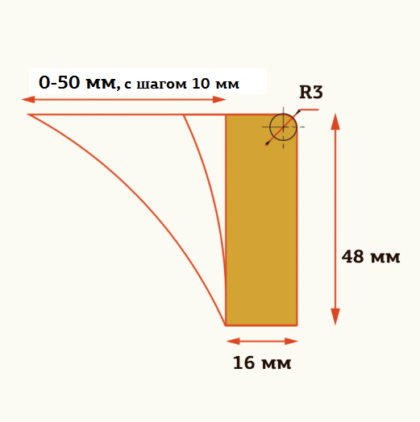
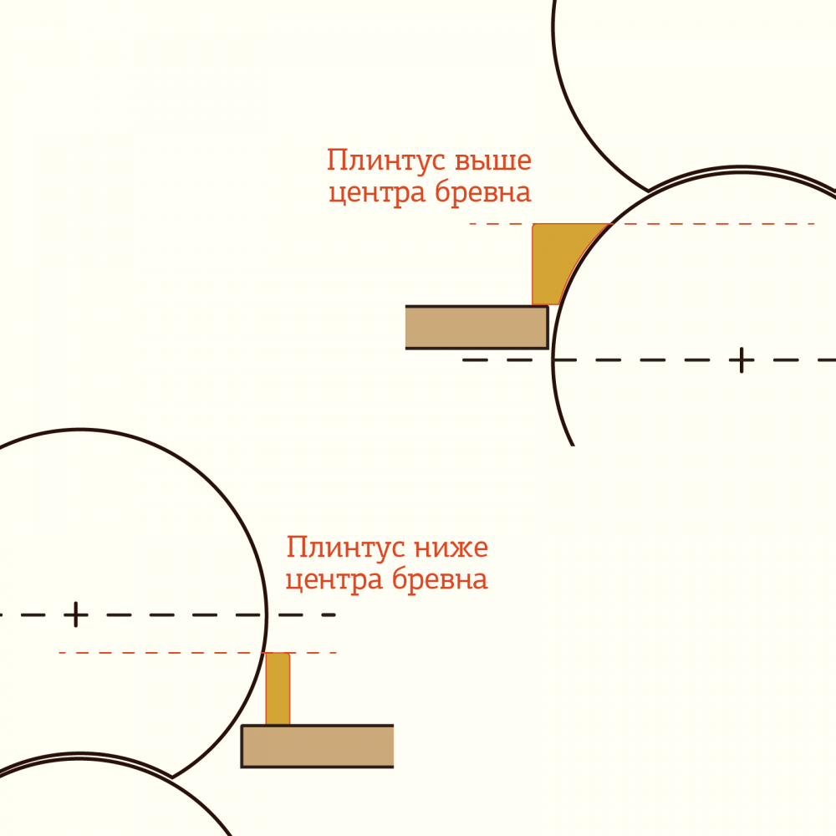
naBrevno. Каталог плинтусов для бревна. Февраль 2020.
№ | Наименование | Артикул | Назначение | Цена, м погонный | Цена при заказе от 10 м п. одного профиля | Цена при заказе от 30 м п. одного профиля | Цена при заказе от 60 м п. одного профиля
Клееная сосна |  |  |  |  | -10% | -20% | -30%
1 | Плинтус на торец бревна, 48*16 мм, кромка R3, материал сосна | PL48-0-S | Для монтажа на плоские стены, на торец бревна и когда верх плинтуса ниже центра бревна, толщина 16 мм | 300.00р. | 270.00р. | 240.00р. | 210.00р.
2 | Плинтус на бревно 200 мм, 48*16+10 мм, кромка R3, материал сосна | PL48.10-200-S | Для монтажа на бревно (верх плинтуса выше центра бревна), вылет 10 мм | 500.00р. | 450.00р. | 400.00р. | 350.00р.
3 | Плинтус на бревно 200 мм, 48*16+20 мм, кромка R3, материал сосна | PL48.20-200-S | Для монтажа на бревно (верх плинтуса выше центра бревна), вылет 20 мм | 600.00р. | 540.00р. | 480.00р. | 420.00р.
4 | Плинтус на бревно 200 мм, 48*16+30 мм, кромка R3, материал сосна | PL48.30-200-S | Для монтажа на бревно (верх плинтуса выше центра бревна), вылет 30 мм | 700.00р. | 630.00р. | 560.00р. | 490.00р.
5 | Плинтус на бревно 200 мм, 48*16+40 мм, кромка R3, материал сосна | PL48.40-200-S | Для монтажа на бревно (верх плинтуса выше центра бревна), вылет 40 мм | 800.00р. | 720.00р. | 640.00р. | 560.00р.
6 | Плинтус на бревно 200 мм, 48*16+50 мм, кромка R3, материал сосна | PL48.50-200-S | Для монтажа на бревно (верх плинтуса выше центра бревна), вылет 50 мм | 900.00р. | 810.00р. | 720.00р. | 630.00р.
7 | Комплект образцов плинтусов высотой 48 мм на бревно, клееная сосна. | K-PL48-S | Длина каждого элемента 0,5 м. | 3,000.00р.

1. Цены приведены за метр погонный, длина самого погонажа 1800 мм, то есть заказывать кратно этому размеру.
2. Все наши плинтуса изготавливаются с выборкой под диаметр бревна 200 мм. Как раз, когда диаметр бревна равен или больше, чем диаметр выборки на плинтусе, то края плинтуса прилегают, так он устойчиво фиксируется.
3. Также обращаем внимание, что плинтуса с выборкой под бревно нужны именно в местах, где верх плинтуса выше центра бревна, когда образуется щель. В остальных случаях (торец бревна и когда верх плинтуса ниже центра бревна) можно использовать наш прямой плинтус.

